cv horenso
技能実習生履歴書
 |  |  |  |  |  |  |  |  |  |  | 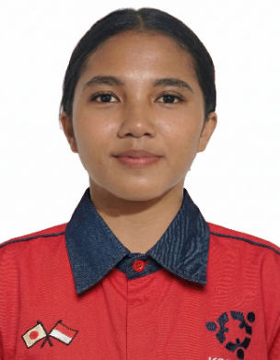
基本情報
フ リ ガ ナ |  |  | フェンディ ラフマド ムリア |  |  |  |  | 婚 姻 状 況 | -
氏 名 |  |  | Fendy Rahmad Mulia |  |  |  |  | 血液型 | O型
生 年 月 日 |  |  | 2008年02月20日 |  |  |  |  | 年齢 | 18歳
連 絡 先 |  |  | PERUM GRAHA CIANTRA INDAH KEC CIKARANG SELATAN

身 長 |  | 169 |  | 体 重 |  | 51 |  | 視 力 | 右目：1.0 左目：1.0 | 色 覚 異 常 |  | 無
利 き 手 |  | 右 |  | 喫 煙 |  | 無 |  | 飲 酒 | 無 | 病 歴 |  | 無

得 意 科 目・分 野 |  |  |  | 機械工学 |  |  |  |  | 集 団 生 活 経 験 | 無
個 人 所 得 |  |  |  | 2千835円 |  |  |  |  | 貯 蓄 目 標 金 額 | 56万5千円

志望動機 |  |  |  |  |  | 日本の優れた働き方を通じて自己成長したいと考えています。また、日本人と交流し、JLPT N2に合格し、日本の働き方について学びたいです。
帰国後はどんな仕事をしたいですか |  |  |  |  |  | インターンシップで得た知識を活かしながら、働きつつTERBUKA大学で学び、日本語をさらに深めたいと考えています。
過去の在留資格申請経験（日本） |  |  |  |  |  | 無
あったら、どんな資格申請したか？ |  |  |  |  |  | 無
学歴
開始年 |  |  | 終了年 |  | 学校名 |  |  |  | 免許・資格
2014年 |  |  | 2020年 |  | SDN CIANTRA 01 |  |  |  | 卒業証明書
2020年 |  |  | 2023年 |  | SMPN 3 CIKARANG SELATAN |  |  |  | 卒業証明書
2023年 |  |  | 2026年 |  | SMK MITRA INDUSTRI MM2100 |  |  |  | 卒業証明書

職歴
開始年 |  |  | 終了年 |  | 会社名 |  |  |  | 職歴
2024-07-01 |  |  | 2025-01-01 |  | PT AKS PRECISSION BALL |  |  |  | 梱包

順 | 家族氏名 |  |  |  |  |  | 続柄 | 年齢 | 職業 | 同居 |  | 別居
1 | ENDANG SETYORINI |  |  |  |  |  | 母 | 44歳 | 社員 | 〇
2 | NABILA HASNA MUFIDAH |  |  |  |  |  | 妹 | 16歳 | 学生 | 〇

趣味・特技
趣味はジョギングすることです
性格・アピールポイントなど
長所は、目標達成のために積極的に新しい知識を学び続けることができる点と、あきらめずに粘り強く努力できる点です。短所は、人に対して遠慮しすぎてしまうところです。しかし、その分周囲の人の気持ちを理解しやすく、気配りができる点は強みでもあると考えています。

実習するうえで心がけること
粘り強く、規律を守り、チームで協力して働くことができる人間です。

